fernando-alonso1
year | SEASON | ENTRANT | WINS | POSITION | POINTS | year | SEASON | ENTRANT | WINS | POSITION | POINTS
24 | 24 F1 World Championship | Aston Martin Aramco Formula One Team | 0 | 9 | 58 | 24 | 24 F1 World Championship | Mercedes AMG Petronas F1 Team | 2 | 6 | 166
23 | 23 F1 World Championship | Aston Martin Aramco Cognizant Formula One Team | 0 | 4 | 6 | 23 | 23 F1 World Championship | Mercedes AMG Petronas F1 Team | 0 | 3 | 234
22 | 22 F1 World Championship | BWT Alpine F1 Team | 0 | 9 | 81 | 22 | 22 F1 World Championship | Mercedes AMG Petronas F1 Team | 0 | 6 | 240
21 | 21 F1 World Championship | Alpine F1 Team | 0 | 10 | 81 | 21 | 21 F1 World Championship | Mercedes AMG Petronas F1 Team | 8 | 2 | 387.5
18 | 18 F1 World Championship | McLaren F1 Team | 0 | 11 | 50 | 20 | F1 World Championship | Mercedes AMG Petronas F1 Team | 11 | 1 | 347
17 | 17 F1 World Championship | McLaren Honda | 0 | 15 | 17 | 19 | 19 F1 World Championship | Mercedes AMG Petronas Motorsport | 11 | 1 | 413
16 | 16 F1 World Championship | McLaren Honda | 0 | 10 | 54 | 18 | 18 F1 World Championship | Mercedes AMG Petronas Motorsport | 11 | 1 | 408
15 | 15 F1 World Championship | McLaren Honda | 0 | 17 | 11 | 17 | 17 F1 World Championship | Mercedes AMG Petronas F1 Team | 9 | 1 | 363
14 | 14 F1 World Championship | Scuderia Ferrari | 0 | 6 | 161 | 16 | 16 F1 World Championship | Mercedes AMG Petronas F1 Team | 10 | 2 | 380
13 | 13 F1 World Championship | Scuderia Ferrari | 2 | 2 | 242 | 15 | 15 F1 World Championship | Mercedes AMG Petronas F1 Team | 10 | 1 | 381
12 | 12 F1 World Championship | Scuderia Ferrari Marlboro | 3 | 2 | 278 | 14 | 14 F1 World Championship | Mercedes AMG Petronas F1 Team | 11 | 1 | 384
11 | 11 F1 World Championship | Scuderia Ferrari Marlboro | 1 | 4 | 257 | 13 | 13 F1 World Championship | Mercedes AMG Petronas F1 Team | 1 | 4 | 189
10 | 10 F1 World Championship | Scuderia Ferrari Marlboro | 5 | 2 | 252 | 12 | 12 F1 World Championship | Vodafone McLaren Mercedes | 4 | 4 | 190
9 | 09 F1 World Championship | ING Renault F1 Team | 0 | 9 | 26 | 11 | 11 F1 World Championship | Vodafone McLaren Mercedes | 3 | 5 | 227
8 | 08 F1 World Championship | ING Renault F1 Team | 2 | 5 | 61 | 10 | 10 F1 World Championship | Vodafone McLaren Mercedes | 3 | 4 | 240
7 | 07 F1 World Championship | Vodafone McLaren Mercedes | 4 | 3 | 109 | 9 | 09 F1 World Championship | Vodafone McLaren Mercedes | 2 | 5 | 49
6 | 06 F1 World Championship | Mild Seven Renault F1 | 7 | 1 | 134 | 8 | 08 F1 World Championship | Vodafone McLaren Mercedes | 5 | 1 | 98
5 | 05 F1 World Championship | Mild Seven Renault F1 | 7 | 1 | 133 | 7 | 07 F1 World Championship | Vodafone McLaren Mercedes | 4 | 2 | 109
4 | 04 F1 World Championship | Mild Seven Renault F1 | 0 | 4 | 59
3 | 03 F1 World Championship | Mild Seven Renault F1 | 1 | 6 | 55
1 | 01 F1 World Championship | European Minardi F1 | 0 |  | 0

No. Of Wins In Each Season
year | WINS FERNANDO ALONSO | WINS lewis hamilton
24 | 0 | 2
23 | 0 | 0
22 | 0 | 0
21 | 0 | 8
18 | 0 | 11
17 | 0 | 11
16 | 0 | 11
15 | 0 | 9
14 | 0 | 10
13 | 2 | 10
12 | 3 | 11
11 | 1 | 1
10 | 5 | 4
9 | 0 | 3
8 | 2 | 3
7 | 4 | 2
6 | 7 | 5
5 | 7 | 4
4 | 0 | 0
3 | 1 | 0
1 | 0 | 0

Positions In Each season
 | POSITION FERNANDO ALONSO | POSITION LEWIS HAMILTON
24 | 9 | 6
23 | 4 | 3
22 | 9 | 6
21 | 10 | 2
18 | 11 | 1
17 | 15 | 1
16 | 10 | 1
15 | 17 | 1
14 | 6 | 2
13 | 2 | 1
12 | 2 | 1
11 | 4 | 4
10 | 2 | 4
9 | 9 | 5
8 | 5 | 4
7 | 3 | 5
6 | 1 | 1
5 | 1 | 2
4 | 4
3 | 6
1
year | POSITION FERNANDO ALONSO | POSITION LEWIS HAMILTON
24 | 9 | 6
23 | 4 | 3
22 | 9 | 6
21 | 10 | 2
18 | 11 | 1
17 | 15 | 1
16 | 10 | 1
15 | 17 | 1
14 | 6 | 2
13 | 2 | 1
12 | 2 | 1
11 | 4 | 4
10 | 2 | 4
9 | 9 | 5
8 | 5 | 4
7 | 3 | 5
6 | 1 | 1
5 | 1 | 2
4 | 4
3 | 6
1

Points Earned In Each Season
year | POINTS FERNANDO ALONSO | POINTS LEWIS HAMILTON
24 | 58 | 166
23 | 6 | 234
22 | 81 | 240
21 | 81 | 387.5
18 | 50 | 347
17 | 17 | 413
16 | 54 | 408
15 | 11 | 363
14 | 161 | 380
13 | 242 | 381
12 | 278 | 384
11 | 257 | 189
10 | 252 | 190
9 | 26 | 227
8 | 61 | 240
7 | 109 | 49
6 | 134 | 98
5 | 133 | 109
4 | 59 | 0
3 | 55 | 0
1 | 0 | 0

Dashboard


F1 World Championship

FERNANDO ALONSO
Points Earned In Each Season
 | POINTS FERNANDO ALONSO | POINTS LEWIS HAMILTON
24 | 58 | 166
23 | 6 | 234
22 | 81 | 240
21 | 81 | 387.5
18 | 50 | 347
17 | 17 | 413
16 | 54 | 408
15 | 11 | 363
14 | 161 | 380
13 | 242 | 381
12 | 278 | 384
11 | 257 | 189
10 | 252 | 190
9 | 26 | 227
8 | 61 | 240
7 | 109 | 49
6 | 134 | 98
5 | 133 | 109
4 | 59 | 0
3 | 55 | 0
1 | 0 | 0
LEWIS HAMILTON


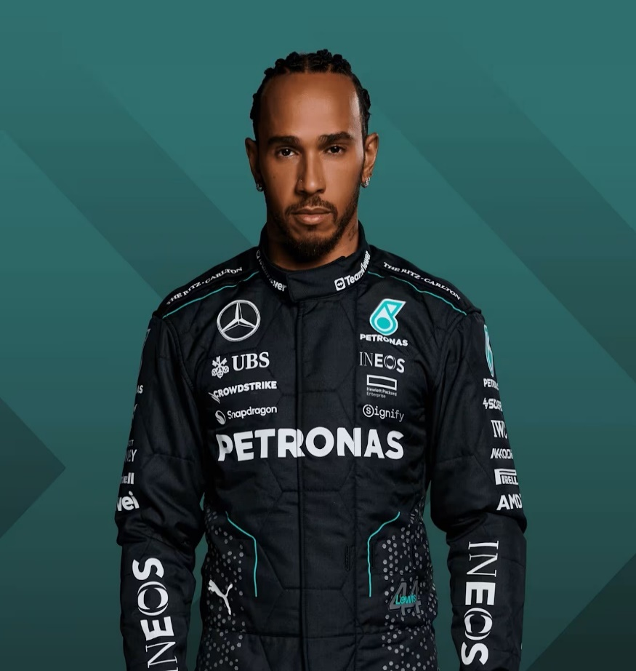

No. Of Wins In Each Season
 | WINS FERNANDO ALONSO | WINS lewis hamilton
24 | 0 | 2
23 | 0 | 0
22 | 0 | 0
21 | 0 | 8
18 | 0 | 11
17 | 0 | 11
16 | 0 | 11
15 | 0 | 9
14 | 0 | 10
13 | 2 | 10
12 | 3 | 11
11 | 1 | 1
10 | 5 | 4
9 | 0 | 3
8 | 2 | 3
7 | 4 | 2
6 | 7 | 5
5 | 7 | 4
4 | 0 | 0
3 | 1 | 0
1 | 0 | 0

Positions In Each season
 | POSITION FERNANDO ALONSO | POSITION LEWIS HAMILTON
24 | 9 | 6
23 | 4 | 3
22 | 9 | 6
21 | 10 | 2
18 | 11 | 1
17 | 15 | 1
16 | 10 | 1
15 | 17 | 1
14 | 6 | 2
13 | 2 | 1
12 | 2 | 1
11 | 4 | 4
10 | 2 | 4
9 | 9 | 5
8 | 5 | 4
7 | 3 | 5
6 | 1 | 1
5 | 1 | 2
4 | 4
3 | 6
1

